Naslovnica
Mestna strelska zveza Ljubljana
Dolenjska cesta 11
1000 Ljubljana
Zveze za šport invalidov Slovenije - Paraolimpijski komite

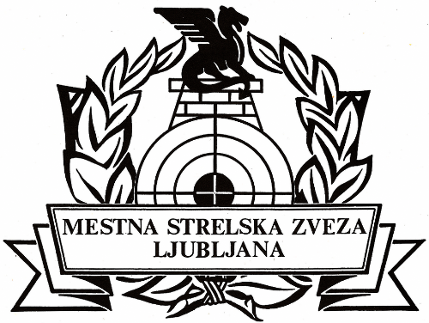

Bilten

Državno prvenstvo invalifov v streljanju
z zračnim orožjem
2016

Ljubljana, 9. 4. 2016

